概要書
原則、オレンジ色で表示された必須項目はすべて入力してください。
そのほか、①～③（申請の際に漏れが多い箇所）も併せてご確認ください。
①区域図に行為の場所を明示していますか？
②付近見取図に図は挿入されていますか？別紙参照としていませんか？
③配置図に図は挿入されていますか？別紙参照としていませんか？
★入力もれはありませんか？★
 | 様式第５号の２(第６条関係)
摩耶地区まちづくり協定に係る地区内における行為の概要書
届出者 |  | 氏名
 |  | 住所 |  |  |  |  |  |  |  |  |  |  |  |  |  |  |  |  |  |  |  |  |  |  |  |  |  |  |  |  |  |  |  | 電話
代理者 |  |  |  |  |  |  |  |  |  |  |  |  |  |  |  |  |  |  |  |  |  |  |  |  |  |  |  |  |  |  |  |  |  | 電話
 |  |  |  |  |  |  |  |  |  |  |  |  |  |  |  |  |  |  |  |  |  |  |  |  |  |  |  |  |  |  |  |  |  | Fax
設計者 |  |  |  |  |  |  |  |  |  |  |  |  |  |  |  |  |  |  |  |  |  |  |  |  |  |  |  |  |  |  |  |  |  | 電話
施工者 |  |  |  |  |  |  |  |  |  |  |  |  |  |  |  |  |  |  |  |  |  |  |  |  |  |  |  |  |  |  |  |  |  | 電話

行為の種類 |  |  |  |  |  | □ |  | （ | □ |  | 建築物・ |  |  | □ |  | 工作物）の （ |  |  |  |  |  | □ | 新築・ |  |  | □ |  | 増築・ |  |  | □ |  | 改築・ |  |  | □ |  | 用途の変更）
 |  |  |  |  |  | □ |  | 土地の区画形質又は用途の変更 |  |  |  |  |  |  |  |  |  |  |  |  |  |  |  | □ |  |  | その他 |  |  |  | （ |  |  |  |  |  |  |  |  |  |  |  | ）
行為の場所 |  |  |  |  |  | 神戸市灘区
行為の概要 |  | 用途・業種 |  |  |  | 申請建物： |  |  |  |  |  |  |  |  |  |  |  |  |  |  |  |  |  |  |  |  |  | 従前建物：
 |  | 階数 |  |  |  | 地上 |  |  |  |  |  |  |  | 階 |  |  | 地下 |  |  |  |  |  |  |  | 階 |  |  | 構造 |  |  |  |  |  |  |  |  |  |  |  |  | 造
 |  | 高さ |  |  |  | 地上 |  |  |  |  |  |  |  |  |  |  | ｍ | 地下 |  |  |  |  |  |  |  |  |  |  |  | ｍ
 |  |  |  |  |  | 届出部分 |  |  |  |  |  |  |  |  |  |  | 届出以外の部分 |  |  |  |  |  |  |  |  |  |  | 合 計
 |  | 敷地面積 |  |  |  |  |  |  |  |  |  |  |  |  |  |  |  |  |  |  |  |  |  |  |  |  |  |  |  |  |  |  |  |  |  |  |  |  |  |  | ㎡
 |  | 建築面積 |  |  |  |  |  |  |  |  |  |  |  |  | ㎡ |  |  |  |  |  |  |  |  |  |  | ㎡ |  | 0 |  |  |  |  |  |  |  |  |  |  |  |  | ㎡
 |  | 延べ面積 |  |  |  |  |  |  |  |  |  |  |  |  | ㎡ |  |  |  |  |  |  |  |  |  |  | ㎡ |  | 0 |  |  |  |  |  |  |  |  |  |  |  |  | ㎡
工事期間 |  |  |  |  |  |  |  |  |  |  | 年 |  |  |  | 月 |  |  | 日 |  | ～ |  |  |  |  |  |  |  |  | 年 |  |  |  |  | 月 |  |  |  |  | 日 | （予定）
区 域 図 |  |  |  |  |  |  | ↓ |  |  | 行為の場所を〇で 明示してください。 |  |  |  |  |  |  |  |  |  | 行為の 場所 |  |  |  |  |  |  |  | 第6条 建築物の用途の制限
 |  |  |  |  |  |  |  |  |  |  |  |  |  |  |  |  |  |  |  |  |  |  |  |  |  |  |  | □ |  | （イ）ラブホテル等
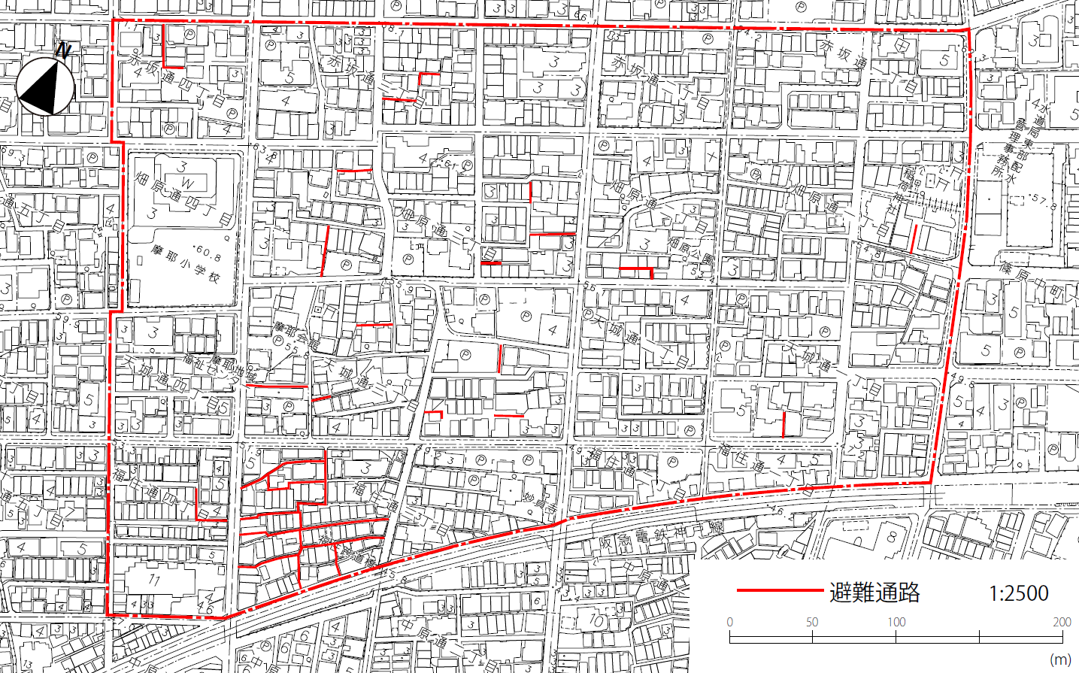
 |  |  |  |  |  |  |  |  |  |  |  |  |  |  |  |  |  |  |  |  |  |  |  |  |  |  |  | □ |  | （ロ）ボーリング場・スケート場・
 |  |  |  |  |  |  |  |  |  |  |  |  |  |  |  |  |  |  |  |  |  |  |  |  |  |  |  |  |  | 水泳場等の運動施設
 |  |  |  |  |  |  |  |  |  |  |  |  |  |  |  |  |  |  |  |  |  |  |  |  |  |  |  | □ |  | （ハ）マージャン・パチンコ屋・
 |  |  |  |  |  |  |  |  |  |  |  |  |  |  |  |  |  |  |  |  |  |  |  |  |  |  |  |  |  | カラオケボックス等
 |  |  |  |  |  |  |  |  |  |  |  |  |  |  |  |  |  |  |  |  |  |  |  |  |  |  |  | □ |  | （ニ）劇場・映画館等
 |  |  |  |  |  |  |  |  |  |  |  |  |  |  |  |  |  |  |  |  |  |  |  |  |  |  |  |  |  | ⇒ |  | □ |  | ただし書きによる建替
 |  |  |  |  |  |  |  |  |  |  |  |  |  |  |  |  |  |  |  |  |  |  |  |  |  |  |  | □ |  | 上記以外
 |  |  |  |  |  |  |  |  |  |  |  |  |  |  |  |  |  |  |  |  |  |  |  |  |  |  |  | 第7条 避難通路の確保
 |  |  |  |  |  |  |  |  |  |  |  |  |  |  |  |  |  |  |  |  |  |  |  |  |  |  |  | □ |  | 避難通路を有さない・面さない
 |  |  |  |  |  |  |  |  |  |  |  |  |  |  |  |  |  |  |  |  |  |  |  |  |  |  |  | □ |  | 避難通路を |  |  |  |  |  | □ |  | 有する
 |  |  |  |  |  |  |  |  |  |  |  |  |  |  |  |  |  |  |  |  |  |  |  |  |  |  |  |  |  |  |  |  |  |  |  | □ |  | 面する
 |  |  |  |  |  |  |  |  |  |  |  |  |  |  |  |  |  |  |  |  |  |  |  |  |  |  |  |  |  | ⇒ |  | 現況前面避難通路幅員 |  |  |  |  |  |  |  |  |  | m

 |  |  |  |  |  |  |  |  |  |  |  |  |  |  |  |  |  |  |  |  |  |  |  |  |  |  |  |  |  |  |  |  |  |  |  | 行為後幅員 |  |  |  |  |  | m
 |  |  |  |  |  |  |  |  |  |  |  |  |  |  |  |  |  |  |  |  |  |  |  |  |  |  |  |  |  | □ |  | 避難通路内に又は避難通路に
 |  |  |  |  |  |  |  |  |  |  |  |  |  |  |  |  |  |  |  |  |  |  |  |  |  |  |  |  |  |  |  | 突き出して建築・築造をしない
第8条 建築物の不燃化 の推進 |  |  |  |  |  |  |  | □ |  | 2階建て以下かつ500㎡以内の耐火性能に優れた建築物である
 |  |  |  |  |  |  |  |  |  | ⇒ |  | （ | □ | 耐火建築物 |  |  |  |  | ・ | □ |  | 準耐火建築物 |  |  |  |  |  | ・ | □ |  | 技術的基準（令136条の2）適合建築物 |  |  |  |  |  |  |  |  |  |  |  | ）
 |  |  |  |  |  |  |  | □ |  | 3階建て以上または500㎡を超える建築物である
 |  |  |  |  |  |  |  | □ |  | 上記以外（理由： |  |  |  |  |  |  |  |  |  |  |  |  |  |  |  |  |  |  |  |  |  |  |  |  |  |  |  |  |  |  |  |  | ）
第9条 集合住宅における ﾌｧﾐﾘｰ形式住戸の推奨 |  |  |  |  |  |  |  | □ |  | 集合住宅ではない
 |  |  |  |  |  |  |  | □ |  | 集合住宅である⇒全戸数 |  |  |  |  |  |  |  |  |  |  |  | 戸 | うちファミリー形式住戸（住戸専用面積30㎡以上） |  |  |  |  |  |  |  |  |  |  |  |  |  |  |  |  |  |  | 戸
 |  |  |  |  |  |  |  |  |  | □ |  | ただし書きの適用（ |  |  |  |  |  |  |  |  |  |  |  |  |  |  |  |  |  |  |  |  |  |  |  |  |  |  |  |  |  | ）

受付番号及び年月日 |  |  |  |  |  |  |  |  |  |  |  |  | 第 |  |  |  |  |  |  |  | 号 |  |  |  |  |  |  |  |  |  | 年 |  |  |  | 月 |  |  |  | 日
 |  |  |  |  |  |  |  |  |  |  |  |  |  |  |  |  |  |  |  |  |  |  |  |  |  |  |  |  |  |  |  |  |  |  |  |  | （裏面につづく）
 |  | 裏面
付近見取図

配置図等

 | ※注意事項
 |  |  | １ 付近見取図に明示する事項
 |  |  | 方位，道路及び目標となる地形地物
 |  |  | ２ 配置図等に明示する事項
 |  |  |  | ① 縮尺，方位，敷地境界線，敷地内における建築物等の位置
 |  |  |  |  | 届出に係る建築物等と他の建築物等との別並びに敷地の接する道路の位置及び幅員
 |  |  |  | ② 壁面等の位置の制限に係る場合は，①に加えて制限線及び関係断面図
 |  |  | ※ 個人情報保護のため，部屋割り等建築物内部の状況は記載する必要がありません。

